工作表1
0. WRIST - 手腕
1. THUMB_CMC (Carpometacarpal joint) - 拇指掌骨腕骨关节
2. THUMB_MCP (Metacarpophalangeal joint) - 拇指掌指关节
3. THUMB_IP (Interphalangeal joints) - 拇指指间关节
4. THUMB_TIP - 拇指尖
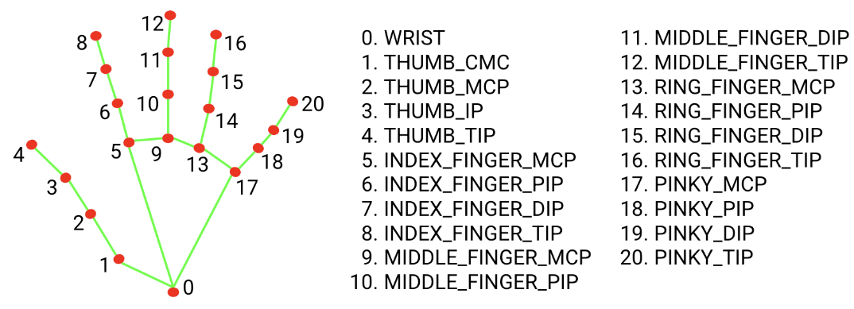
5. INDEX_FINGER_MCP - 食指掌指关节
6. INDEX_FINGER_PIP (Proximal Interphalangeal joint) - 食指近端指间关节
7. INDEX_FINGER_DIP (Distal Interphalangeal joint) - 食指远程指间关节
8. INDEX_FINGER_TIP - 食指尖
9. MIDDLE_FINGER_MCP - 中指掌指关节
10. MIDDLE_FINGER_PIP - 中指近端指间关节
11. MIDDLE_FINGER_DIP - 中指远程指间关节
12. MIDDLE_FINGER_TIP - 中指尖
13. RING_FINGER_MCP - 无名指掌指关节
14. RING_FINGER_PIP - 无名指近端指间关节
15. RING_FINGER_DIP - 无名指远程指间关节
16. RING_FINGER_TIP - 无名指尖
17. PINKY_MCP (Little finger Metacarpophalangeal joint) - 小指掌指关节
18. PINKY_PIP (Little finger Proximal Interphalangeal joint) - 小指近端指间关节
19. PINKY_DIP (Little finger Distal Interphalangeal joint) - 小指远程指间关节
20. PINKY_TIP - 小指尖

 | 中医 | mediapipe
腕横纹 | 骨头和骨头之间的间隙 | hands0和pose手轴，两点联机之垂直线并通过hands0
四指宽 |  | 五指并拢时，通过hands5的垂直线 和 通过hands17 的水平线两线交点A，点A和hands17的距离即为四指宽
食指、中指和无名指宽度 |  | 四指宽的4/15
小指宽度 |  | 四指宽的3/15

鱼际穴o | 第一掌骨桡侧中点赤白肉际处 | fishmid_x = int((cx1 + cx2) / 2)
 |  | fishmid_y = int((cy1 + cy2) / 2)
 |  | fishmid_x = int((fishmid_x + cx1) /2)
 |  | fishmid_y = int((fishmid_y + cy1) /2)

劳宫穴o | 第二和第三掌骨中央(握拳时中指与掌心的接触点) | lgmid_x = (cx0 + cx5 + cx9) / 3
 |  | lgmid_y = (cy0 + cy5 + cy9) / 3

少府穴o | 第四和第五掌骨中央(握拳时小拇指与掌心的接触点) | cfmid_x = (cx0 + cx13 + cx18) / 3
 |  | cfmid_y = (cy0 + cy13 + cy18) / 3

商阳穴o(未验证但信心度高) | 食指末节桡侧，指甲根角侧上方0.1寸 | 点7点8中点沿水平方向延伸食指宽度一半，即为商阳穴
 | (食指末节桡测指甲根角处)

少商穴(未验证) | 拇指末节桡侧，指甲根角侧上方0.1寸 | 比4，hands3-hands4联机的中点

关冲穴o(未验证但信心度高) | 无名指末节尺侧，指甲根角侧上方0.1寸 | 将hands15和hands16的中点沿水平方向延伸无名指宽度一半，即为关冲穴

少冲穴o(未验证但信心度高) | 小指末节桡侧，指甲根角侧上方0.1寸 | 将hands19和hands20的中点沿水平方向延伸小指宽度一半，即为少冲穴
 | (沿小指甲底部与指桡测引线交点处)

少泽穴o(未验证但信心度高) | 小指末节尺侧，距指甲根旁开0.1寸 | 将hands19和hands20的中点沿水平方向延伸小指宽度一半，即为少泽穴
 | (沿小指甲底部与指尺测引线交点处)

十宣穴0(未验证但信心度高) | 五指末节尖端中央 | 五指自然弯曲后的(cx4 , cy4), (cx8 , cy8), (cx12 , cy12)中冲穴, (cx16 , cy16), (cx20 , cy20)

四缝穴o(未验证但信心度高) | 在第2至第5指掌侧，进端指关节的中央 | (cx6 , cy6), (cx10 , cy10), (cx14 , cy14), (cx18 , cy18)

合谷穴0(未验证但信心度高) | 在手背，第1和2掌骨间第2掌骨桡侧的中点处 | cg_x = int((cx0 + cx2 + cx5) / 3)
 | (以一手的拇指指骨关节横纹，放在另一手拇、食指 | cg_y = int((cy0 + cy2 + cy2 + cy5) / 4)
 | 之间的指蹼缘上，当拇指尖下是穴。)

三间穴(未验证) | 微握拳，食指本节（第2掌指关节）后方桡侧凹陷处 | tk_x = int((cx0 + cx2 + cx5 + cx5) / 4)
 |  | tk_y = int((cy0 + cy2 + cy2 + cy5) / 4)

二间穴(未验证) | 微握拳，食指桡侧缘，第二掌指关节前方赤白肉际凹陷处 | tk_x = int((cx0 + cx2 + cx5 + cx5) / 4)
 | 三间穴和节点6的联机上 如果直接用+会因为像素影响吗?

液门穴(未验证但信心度高) | 微握拳，掌心向下， | 13-18 14-17 两线交点
 | 与第4，5指间缝纹端，即赤白肉际处

中渚穴o | 当手背第4~5掌骨间隙的前1/3折点处， | ck_x = int((cx0 + cx13 + cx18) / 3)
 | 尺侧与后溪相平，掌内与少府相对 | ck_y = int((cy0 + cy13 + cy18) / 3)

后溪穴 | y和中渚穴相同 | he_x
 |  | he_y = int((cy0 + cy13 + cy18) / 3)

